Sheet1
附件2
三星湖图书馆咖啡厅设施设备采购控价明细表

序号 | 名称 | 外形尺寸（规格） | 颜色 | 图片 | 单位 | 数量 | 单价（元） | 总金额（元） | 备注
1 | 咖啡机 | 768*487*582mm | 象牙白 | 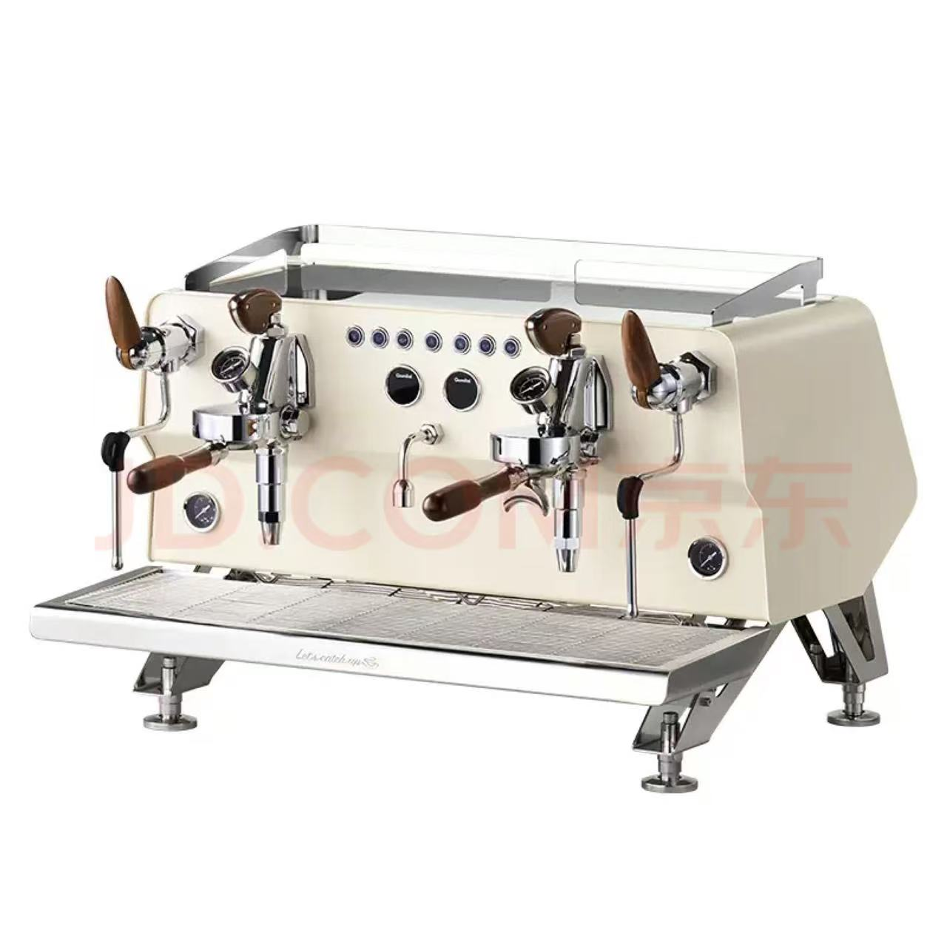 | 台 | 1 | 38800 | 38800
2 | 磨豆机 | 635*415*250mm | 黑/白 | 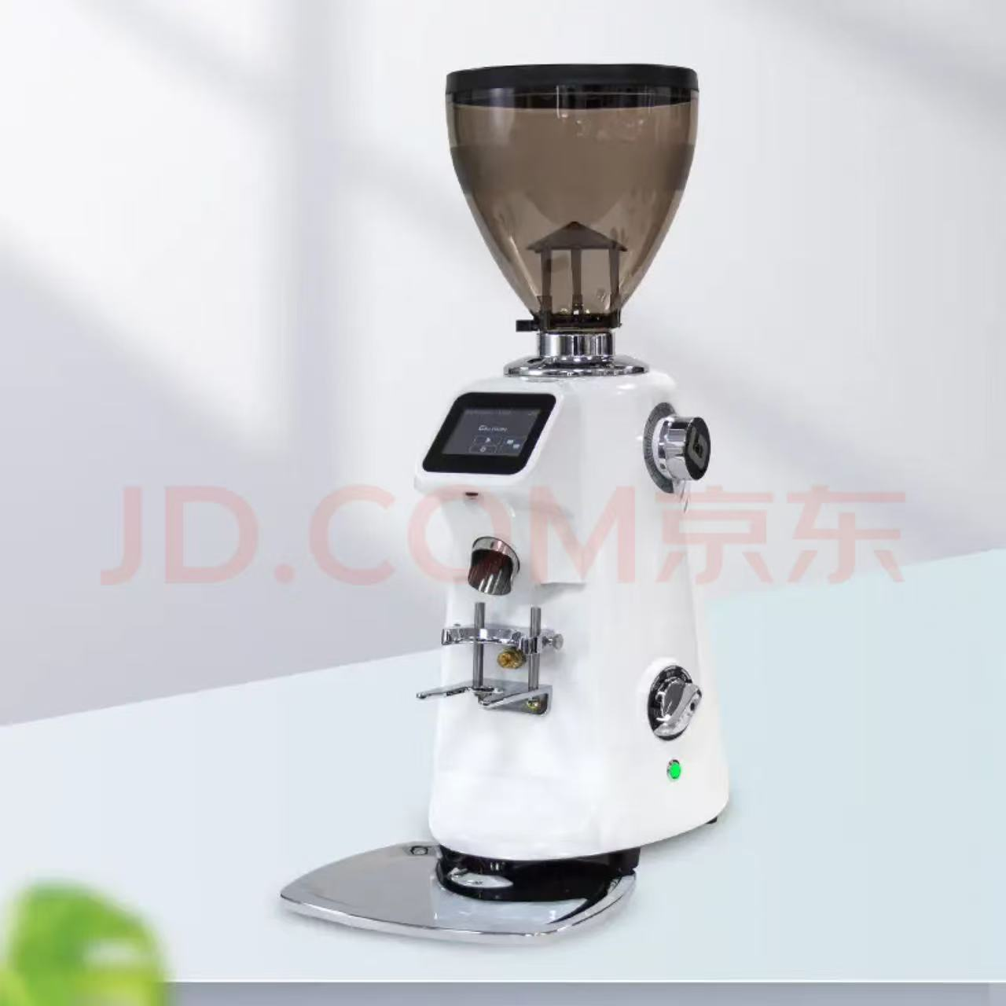 | 台 | 2 | 4800 | 9600 | 黑白各一台，豆仓容量1200g-1500g
3 | 制冰机 | 700*650*800mm，50kg/24h | / | 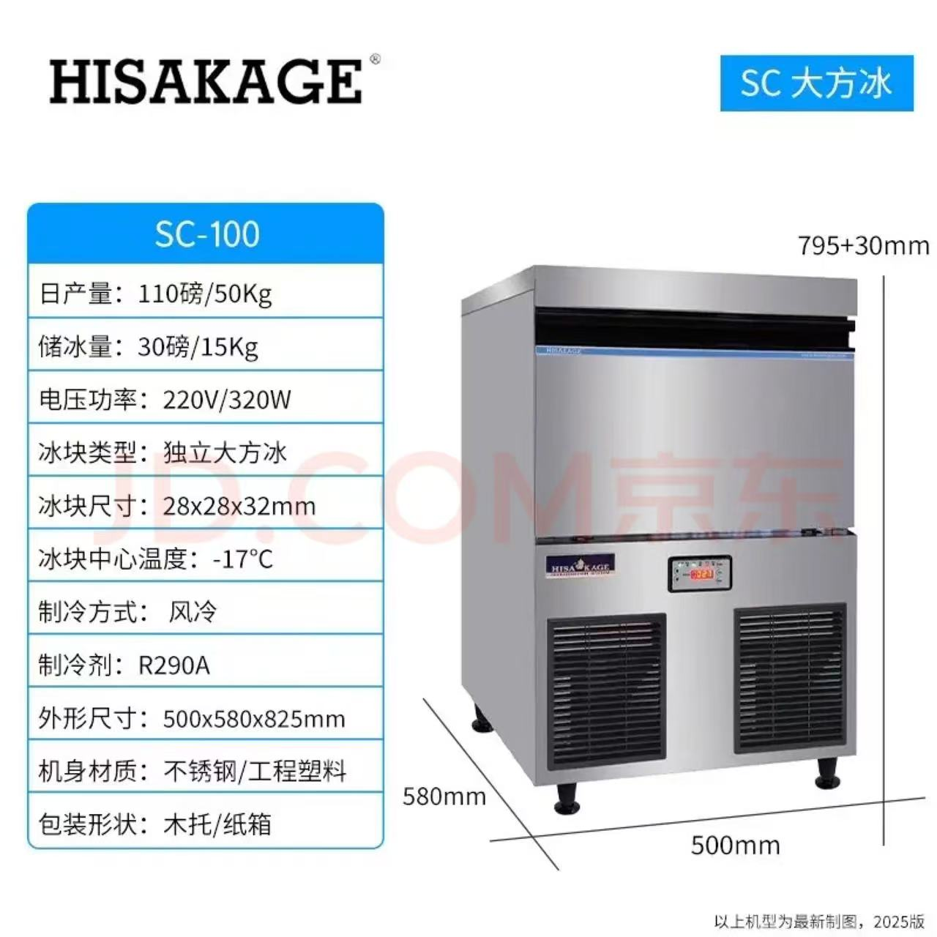 | 台 | 1 | 10800 | 10800
4 | 商用净水器 | / |  | 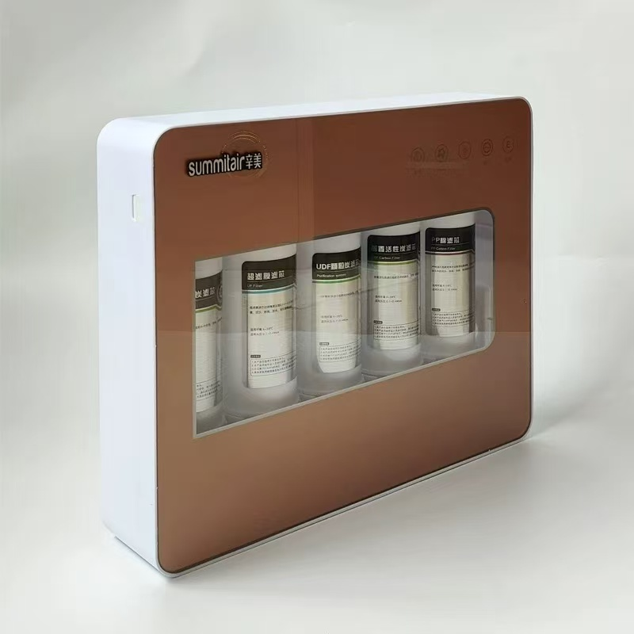 | 台 | 1 | 3280 | 3280
5 | 软水器 | 8L |  | 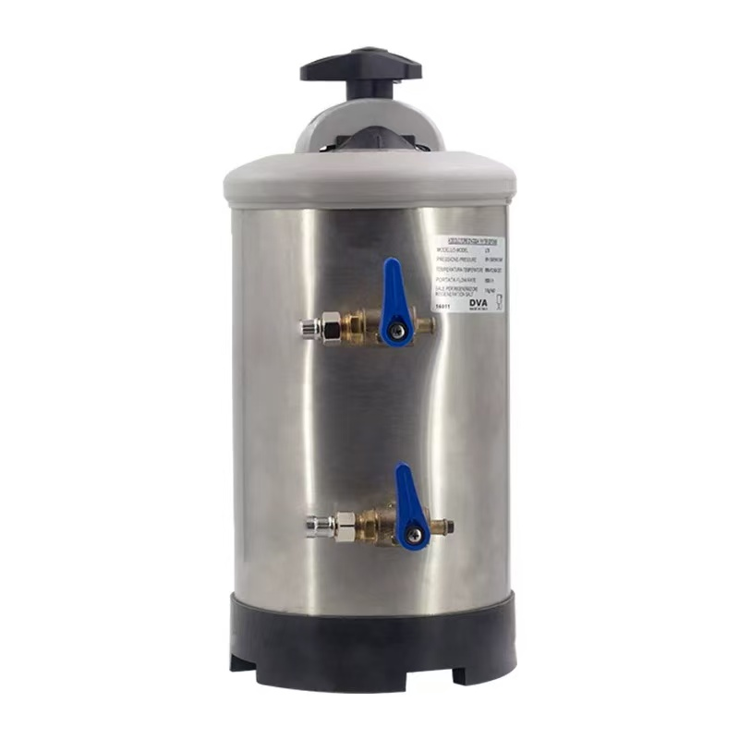 | 个 | 1 | 520 | 520
6 | 四格杯架 | / | 黑色 |  | 个 | 2 | 140 | 280
7 | 九格收纳盒 | / | 黑色 |  | 个 | 2 | 228 | 456
8 | 手动打冷奶泡机 | / | 黑色 |  | 个 | 3 | 61 | 183
9 | 奶油枪 | 700ml | 珍珠白 |  | 个 | 4 | 420 | 1680
10 | 布粉器 | / | 黑色 |  | 个 | 2 | 68 | 136
11 | 双嘴不锈钢盎司杯 | 120ml | 不锈钢 |  | 个 | 6 | 32 | 192
12 | 压粉垫 | / | 黑色 |  | 个 | 2 | 50 | 100
13 | 不锈钢拉花缸 | 600ml | 不锈钢 |  | 个 | 4 | 88 | 352
14 | 刻度量豆勺 | / | / |  | 支 | 4 | 4 | 16
15 | 吧台清洁大毛刷：胡桃木 | / | / |  | 个 | 2 | 58 | 116
16 | 塑料立式渣盒 | 800MM | 黑色 |  | 个 | 2 | 288 | 576
17 | 挤酱瓶 | 16盎司 | 白色 |  | 个 | 6 | 6 | 36
18 | 不锈钢撒粉器 | 5.4*8.2cm | 不锈钢 |  | 个 | 4 | 18 | 72
19 | 咖啡杯 | 350ML | 陶瓷 |  | 套 | 30 | 50 | 1500
20 | 饮品玻璃杯 | 500ML | 玻璃 |  | 个 | 50 | 20 | 1000
21 | 半自动咖啡机专用机头刷 | / | / |  | 把 | 4 | 25 | 100
22 | 吧台专用电子称 | / | 黑 |  | 台 | 2 | 88 | 176 | 最小称重0.1g
23 | 保鲜盒 | 500ml | 透明、塑料 |  | 个 | 4 | 18 | 72
24 | 密封小料盒 | 1000ml | 透明、塑料 |  | 个 | 4 | 18 | 72
25 | 冷水壶 | 食品级 带盖量筒 2500cc | 塑料 |  | 个 | 4 | 16 | 64
26 | 雪克壶盖 | 4.5CM孔 | 透明、塑料 |  | 个 | 4 | 9 | 36
27 | 捣棒 | 35*4cm | PP胶 |  | 把 | 1 | 25 | 25
28 | 雪克壶 | 750cc | 透明、塑料 |  | 个 | 4 | 28 | 112
29 | 碎冰棒 | 29.5cm | 不锈钢 |  | 个 | 2 | 25 | 50
30 | 特长调酒棒 | / | 不锈钢 |  | 支 | 2 | 10 | 20
31 | 冰夹 | 15cm | 不锈钢 |  | 把 | 2 | 10 | 20
32 | 304钢隔泡网 | / | 不锈钢 |  | 个 | 2 | 15 | 30
33 | 11格收纳盒 | / | 黑色 |  | 个 | 2 | 158 | 316
34 | 吸管桶 | / | 不锈钢 | / | 个 | 2 | 12 | 24
35 | 50L脚踏垃圾桶 | 50L（塑料） |  |  | 个 | 2 | 100 | 200
36 | 咖啡吧台挂环毛巾 | 30*50mm |  |  | 条 | 6 | 25 | 150
37 | 泰摩意式咖啡手柄架 | 51-58mm |  | 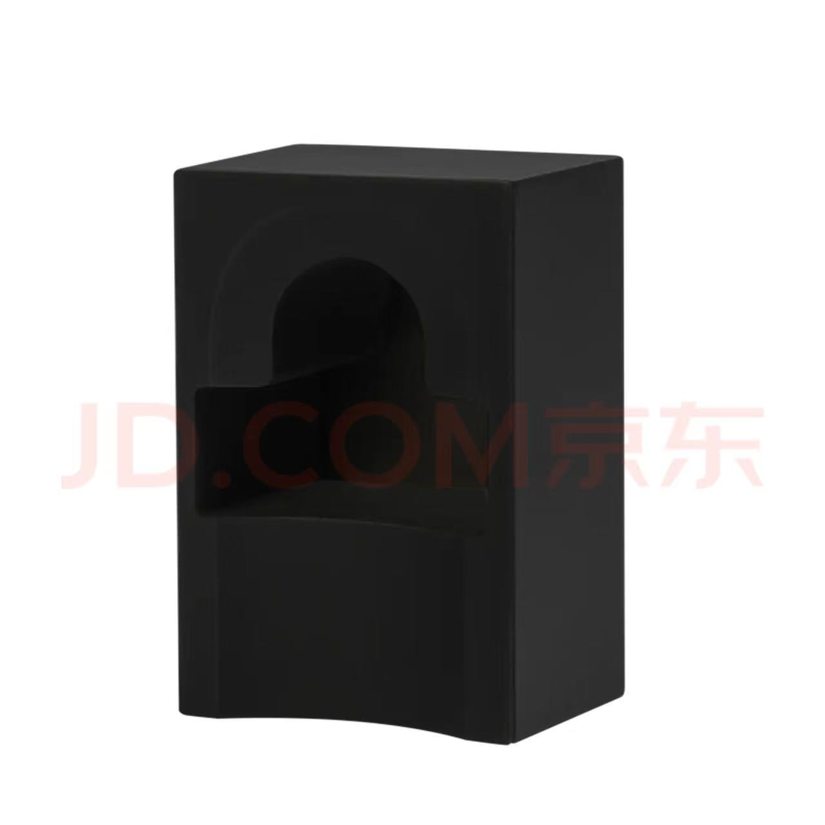 | 个 | 2 | 120 | 240
38 | 双温柜 | 1500*600/700*800 |  |  | 台 | 2 | 10800 | 21600
39 | 开水机 | 50L |  |  | 台 | 1 | 5600 | 5600
40 | 台下式开水机 | 10L |  |  | 台 | 1 | 5600 | 5600 | 冷热双温，定量出水
41 | 智能隔音罩冰沙机 | 2000ML |  |  | 台 | 2 | 3680 | 7360
42 | 3d打印咖啡拉花机 | 全自动拉花 | / | 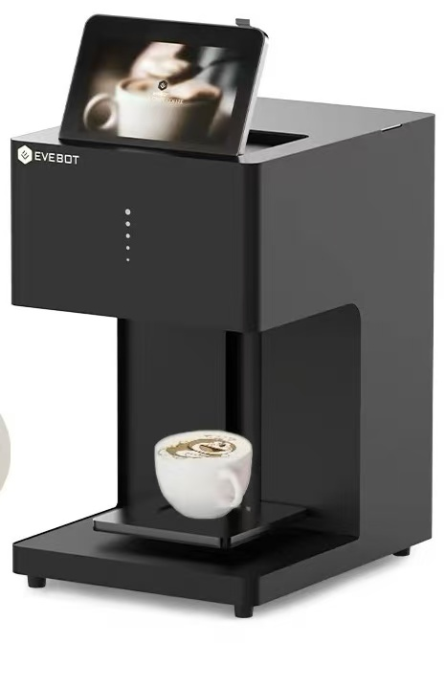 | 台 | 1 | 7388 | 7388
44 | 杯贴机 | 打印宽度76mm；打印分辨率 203dpi | / |  | 台 | 1 | 515 | 515
45 | 叫号器 | 触屏 Android 16G 手持式 4G网卡 15英寸及以下 | / |  | 台 | 1 | 850 | 850
46 | 合计金额 | 120315
47 | 供应商只需报下浮比例，物资成交单价=（1-下浮比例）×招标控制单价

